SRyG RAEE
SISTEMAS DE RECOLECIÓN Y GESTIÓN DE RAEE
Datos del Sistema de Recolección |  |  |  |  | Datos de Contacto
Numero de Expediente | Titular del Sistema | Tipo de sistema | No. de empresas vinculadas | Subcategorías | Teléfono | Correo electrónico / Página web
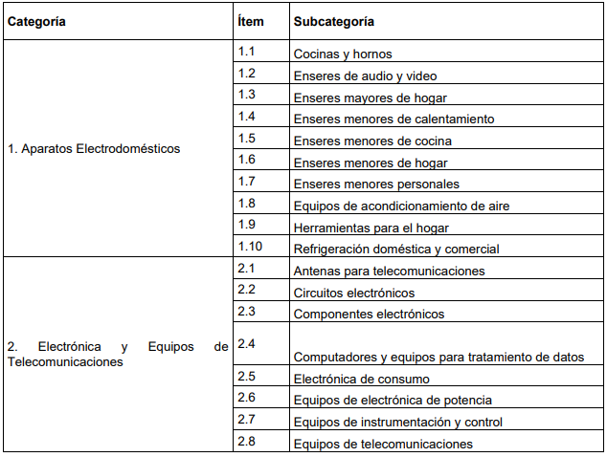
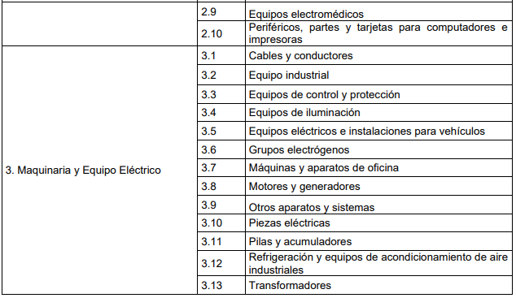
RAEE0001-00-2023 | NACIONAL DE PILAS OCCIDENTE S.A.S | Individual | 1 | 3.4 | 3128960962 | comexterior@nalpio.com
RAEE0001-00-2024 | CORPORACIÓN LÚMINA RAEE | Colectivo | 30 | 1.1.; 1.2.; 1.3. ;1.4.; 1.5.; 1.6.; 1.7.; 1.8.; 1.9.; 1.10.; 2.5.; 2.6.; 2.8.; y 3.4. | 3166916658 | wilson.contreras@lumina.com.co
RAEE0002-00-2024 | REVO COLOMBIA S.A.S. | Colectivo | 101 | 1.1.; 1.2.; 1.3.; 1.4.; 1.5.; 1.6.; 1.7.; 1.8.; 1.9.; 1.10.; 2.4.; 2.5.; 2.6.; 2.8.; 2.10.; 3.4.; 3.11. | (604) 604 72 00 | daniel.ott@rev-log.com
RAEE0003-00-2024 | IDEMIA IDENTITY & SECURITY SUCURSAL COLOMBIA | Individual | 1 | 2.4., 2.5., 2,6., 2.8., y 2.10. | 3232310418 | paola.cely@idemia.com sec.bog.contabilidad@idemia.com
RAEE0004-00-2024 | FRIOMIX DEL CAUCA S.A.S. | Individual | 1 | 1.10., y 2.6. | (602) 8259882 | yuli.mendoza@imberacooling.com
RAEE0005-00-2024 | UNE EPM TELECOMUNICACIONES S.A. | Individual | 1 | 1.2., 2.5., y 2.8 | (604) 3251505 | Ana.Jimenez@tigo.com.co notificacionesjudiciales@tigo.com.co
RAEE0007-00-2024 | INFOTRACK S.A.S. | Individual | 1 | 2.6 y 3.1 | (601) 7425838 | adriana.lozano@infotrack.com.co
RAEE0006-00-2024 | GENERAL MOTORS COLMOTORES S.A. | Individual | 1 | 2.5., y 3.4. | (601) 7400111 | notificacionoficialgm@gm.com
RAEE0008-00-2024 | CORPORACION PARA EL MANEJO POSCONSUMO DE ELECTRODOMESTICOS RED VERDE | Colectivo | 35 | 1.1.; 1.2.; 1.3.; 1.4.; 1.5.; 1.6.; 1.8.,1.9.; 1.10.; 2.4.; 2.5.; 2.6.; 3.4.; 3.11. | 3176417918 | direccion@redverde.co
RAEE0009-00-2024 | CORPORACIÓN ECOCOMPUTO | Colectivo | 71 | 1.2.; 2.4.; 2.5.; 2.6.; 2.8.; 2.10. | 3125233785 | eerazo@andi.com.co comunicaciones@ecocomputo.com logistica@ecocomputo.com
RAEE0010-00-2024 | INGRAM MICRO S.A.S. | Individual | 1 | 2.4., 2.5., 2.6., 2.8., y 2.10 | (604) 8985361 | informacioningramcolombia@ingrammicro.com
RAEE0011-00-2024 | CORPORACION RECONECTA RESPONSA | Colectivo | 35 | 1.4.; 1.5.; 1.6.; 1.7.; 1.9.; 2.4.; 2.5.; 2.6.; 2.8.; 2.10.; 3.4.; 3.11. | 3167405399 | reconecta@grupocolec.com
RAEE0012-00-2024 | BRAND NEW FOR LIFE S.A.S. | Individual | 1 | 3.11 | 3155569081 3209429198 3163090592 | departamentolegal@bn4l.com.co; gerencia@gesecol.com.co
RAEE0013-00-2024 | JAL TECH SOLUCIONES S.A.S. | Individual | 1 | 1.2., 1.4., 1.6., 1.7., 1.9., 2.2., 2.3., 2.4., 2.5., 2.6., 2.7., 2.8., 2.10., 3.1., 3.3., 3.7., y 3.11. | (604) 4484101 3166942931 | operaciones@jaltechsas.com gerencia@gesecol.com.co
RAEE0014-00-2024 | PUNTOS VERDES LITO S.A.S. | Colectivo | 38 | 1.4., 1.8., 1.10., 2.4., 2.6., y 2.10. | 604 2323144 | facturacion.electronica@lito.com.co gerente.operativo@lito.com.co
RAEE0015-00-2024 | GOTTA DE COLOMBIA S.A.S. | Individual | 1 | 1.4 | (601) 5488051 3125743755 | gottacolombia@hotmail.com
RAEE0016-00-2024 | BOLD.CO S.A.S. | Individual | 1 | 2.4 | (601) 5085776 316 624 0694 | soporte@bold.co; legal@bold.co david.gonzalez@bold.co
RAEE0017-00-2024 | CORPORACION PILAS CON EL AMBIENTE | Colectivo | 32 | 3.4., y 3.11. | 3176417918 3185731307 | direccion@pilascolombia.com
RAEE0018-00-2024 | KARCHER S.A.S. | Individual | 1 | 1.6. | (601) 4322850 3214355099 3158030283 | contacto.co@karcher.com veronica.melo@karcher.com
RAEE0019-00-2024 | CI EVOLUTION BRANDS COLOMBIA S.A.S. | Individual | 1 | 3.11 | 3167425818 3155569081 3012133000 | legal@grupoparawa.com.co gerencia@gesecol.com.co
RAEE0020-00-2024 | XCB DE COLOMBIA LIMITED SUCURSAL COLOMBIANA | Individual | 1 | 2.4., 2.5., 2.6., 2.8., 2.10., 3.11 | (601) 4232916 | jose.rodriguez@intcomex.com vanessa.amaya@intcomex.com
RAEE0021-00-2024 | ELEPHANT IMPORT & EXPORT S.A.S. | Individual | 1 | 2.4., 2.5., 2.6., 2.8., 2.10., 3.11 | 3507825302 3022544593 | eleimposas@hotmail.com
RAEE0022-00-2024 | SURAMERICA COMERCIAL S.A.S. | Individual | 1 | 1.2., 1.4., 1.5., 1.6., 1.7., 1.9., 2.4., 2.5., 2.6., 2.8., 2.10., y 3.4. | (602) 3876000 3133392123 | legal@camco.com.sv
RAEE0023-00-2024 | CER MOVIL ACCESORIOS S.A.S. | Individual | 1 | 1.4., 1.5., 1.6., 1.7., 1.9., 2.4., 2.5., 2.6., 2.8., 2.10., 3.4., y 3.11. | (604) 2313717 3007905903 3146249998 | cermovilaccesorios@gmail.com soniazuluaga07@hotmail.com contabilidad@cermovil.com euperez100@gmail.com

